List1
 | Prilog 1. - Troškovnik

 | Naručitelj: SVEUČILIŠTE JURJA DOBRILE U PULI, Zagrebačka 30, 52 100 PULA

 | Predmet nabave: Konzervatorsko-restauratorski radovi na arhitekturi rimske uljare u Barbarigi Projekt: Barbariga (Vodnjan), antička uljara i cisterna
 | Evidencijski broj nabave: 01-2025-BARBARIGA-JN

RESTAURATORSKI RADOVI NALIČA I ŽBUKA NA ANTIČKOJ CISTERNI U BARBARIGI

 | SJEVEROISTOČNI ZID RIMSKE CISTERNE

 |  |  |  |  | u EUR-ima
R.b | OPIS STAVKE | Jed.mjere | Količina | Jedinična cijena | Cijena

1. | Konsolidacija povijesne žbuke metodama opšivanja i injektiranja | m2 | 30.00 |  | 0.00

2. | Preventivno stakiranje krajnje raslojenih površina povijesne žbuke | m2 | 30.00 |  | 0.00

3. | Vraćanje preventivno stakiranog površina na izvornu poziciju | m2 | 30.00 |  | 0.00

4. | Čišćenje, dezinfekcija i fiksiranje povijesne žbuke, izrada nacrtne dokumentacije (uključujući sgrafitto crteže) | komplet | 1.00 |  | 0.00

5. | Retuš i reintegracija dijelova povijesne žbuke | komplet | 1.00 |  | 0.00

6. | Izrada restauratorskog izvješća | komplet | 1.00 |  | 0.00

 | UKUPNO RESTAURATORSKI RADOVI |  |  |  | -
 | pdv 25% |  |  |  | -
 | SVEUKUPNO RESTAURATORSKI RADOVI |  |  |  | -

KONZERVATORSKI RADOVI NA ANTIČKOJ CISTERNI U BARBARIGI

 | SJEVEROISTOČNI ZID RIMSKE CISTERNE

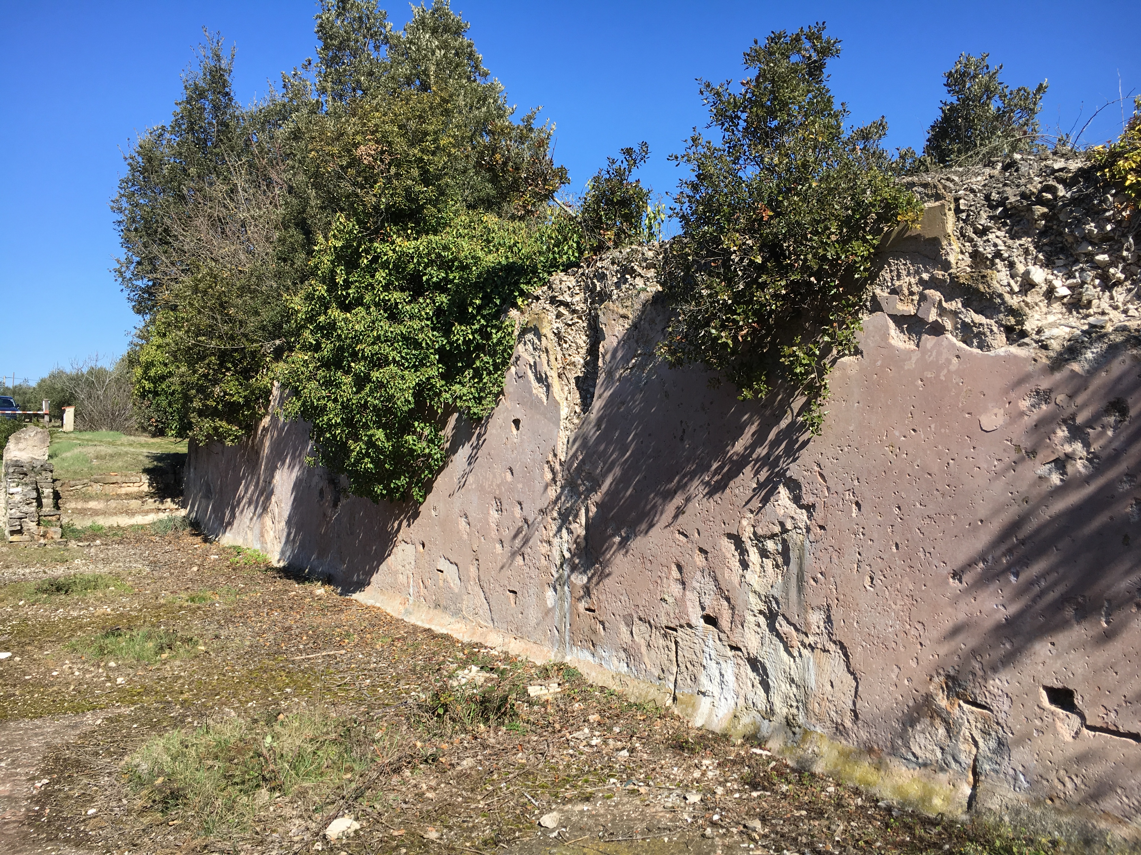

R.b | OPIS STAVKE | Jed.mjere | Količina | Jedinična cijena | Cijena

1. | Zaštita poda geotekstilom i drvenim opšavom prije svih radova | m2 | 35 |  | -

2. | Montaža i demontaža skele za restauratorske radove sa osiguranjem skele od krađe | m2 | 30 |  | -

3. | Pažljiva rekonstrukcija dijelova plašta romanbetona s unutarnje strane, kao podloga za restauratorsko vraćanje stakiranih segmenata. Predviđeno je pažljivo čišćenje, podljepljivanje nestabilnih segmenata, izrada zamjenskog volumena romanbetona hidrauličnom vapnenom žbukom NHL5. | m2 | 12 |  | -

4. | Izrada preventivne zaštitne kape po kruništu zida vapnenim hidrauličkim mortom prteko prethodno položenog geotekstila. | m2 | 10 |  | -

5. | Pažljivo čišćenje raslinja, humusa i nestabilnog materijala s kruništa zida:
 | a) vanjski konstruktivni zid | m2 | 35 |  | -
 | b) unutarnji slojeviti romanbeton | m2 | 35 |  | -

6. | Pažljivo i fino čišćenje gradilišta, utovari, odvozi i zbrinjavanje otpada | kpl | 1 |  | -

 | UKUPNO KONZERVATORSKI RADOVI |  |  |  | -
 | pdv 25% |  |  |  | -
 | SVEUKUPNO KONZERVATORSKI RADOVI |  |  |  | -

 | REKAPITULACIJA

 | RESTAURATORSKI RADOVI |  |  |  | 0.00
 | KONZERVATORSKI RADOVI |  |  |  | 0.00

 | UKUPNO (bez PDV-a) : |  |  |  | 0.00
 | PDV 25% |  |  |  | 0.00
 | SVEUKUPNO (s PDV-om): |  |  |  | 0.00

 | Napomena: Troškovnik je potrebno ispuniti u svim stavkama, nije dozvoljeno mijenjati stavke troškovnika. Kako bi se ponuda smatrala valjanom, ponuđene cijene moraju obuhvatiti sve tražene usluge.

 | Mjesto i datum:_________________________
 |  |  | Za Ponuditelja:

 |  |  | ____________________________________
 |  |  | (potpis)

